17661
[Title] | Chrome과 Firefox에서 Editor모드로 컨텐트의 내용을 수정하는 경우, [편집]탭에 내용이 표시되기 전에 [HTML]탭을 선택하면 내용이 초기화 되는 현상

[Precondition]
Chrome, Firefox
미리 컨텐트를 작성해 둠(이미지 및 입력값이 많을 수록 재현 확률이 높음)

[Step]
1. 컨텐트를 Editor모드에서 편집

2. [편집]탭에 내용이 표시되기 전에 [HTML]탭을 선택
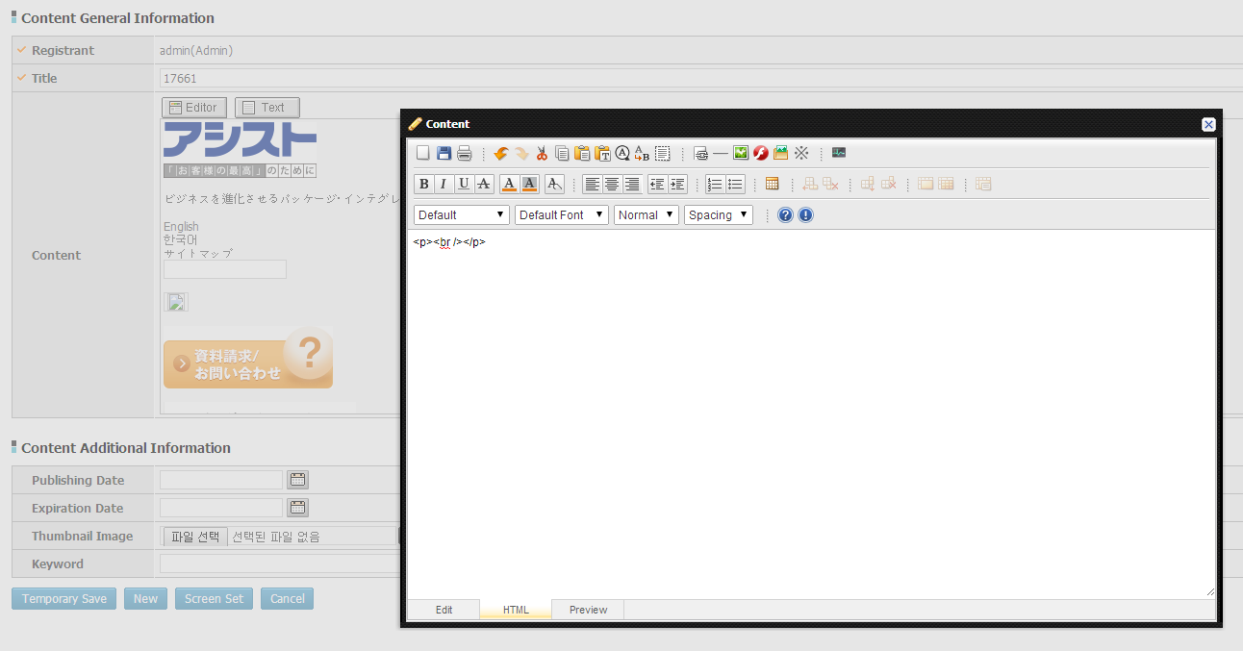

[Actual Result]
컨텐트의 내용이 초기화 됨

[Expected Result]
입력한 내용한 내용이 유지되어야 함

